상품제안서
실버라이프 심플 지압봉 골프공 스프링 지압공 | 상품코드: F26134

 |  |  |  |  |  |  | 02-412-0044 | www.easy1.co.kr
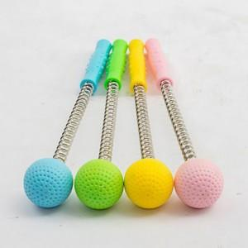

【상세/제작정보】

【인쇄/포장옵션】 | / 포장불가능

【공급단가】 | 수량 | 500~ | 1,000~ | 3,000~ | 5,000~ | 10,000~
*VAT별도 | 단가 | 1,430원 | 1,400원 | 1,370원 | 1,320원 | 1,260원

【상품 URL】 | http://www.easy1.co.kr/src/goods_detail.php?gdno=26134

